关系图
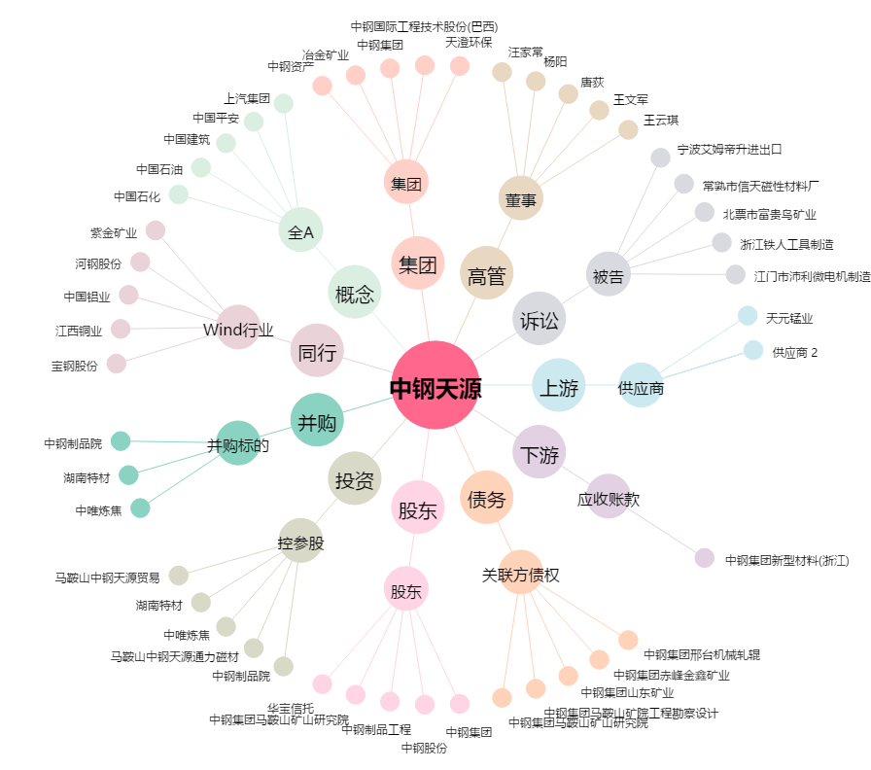
中钢天源[002057.SZ] - 关系概览图

